发行思路
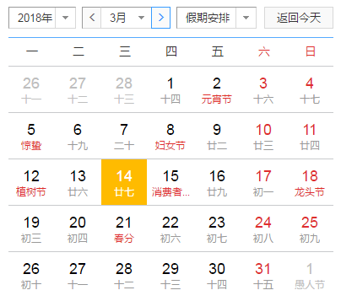
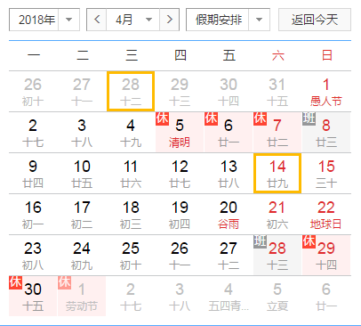
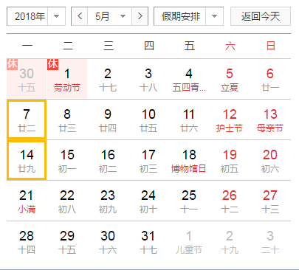
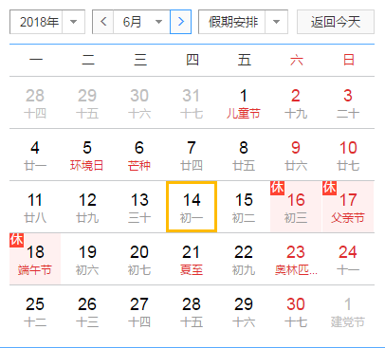

研发侧 | 3月 | 4月 | 5月 | 6月 | 7月 | 8月
第一周 | 开发期 | 开发期 | 技术优化
第二周
第三周 |  | 接入期（sdk、兼容） | 首次买量测试发起
第四周 | 出版署包 | 压测

（1）金山云压测前需要先经过君海技术测试，通过率95%以上才可进行下一步计划——兼容适配机型
（2）性能优化：版署包先行

